Sheet1
 | Neapbūvētās zemes noma
 | Zemes vienības kadastra apzīmējums | Nosaukums, pagasts | Kopējā z.v. platība, ha | Nomas platība, ha | Lietošanas mērķis | Nomas maksa bez PVN gadā (EUR) | Termiņš, uz kādu slēdz zemes nomas līgumu | Sludinājuma ievietošanas mājaslapā uz 5 dd, datums | Pieteikšanās termiņš līdz … ieskaitot***
 | 56860050116* | "Jaunošiņi", Salas pagasts | 7.41 | 6.00 | lauksaimniecība | 780.00 | 6 gadi | 23.01.2026. | 30.01.2026. | 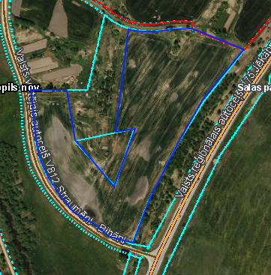
 | 56740040160* | "Upeslīči" Leimaņu pagasts | 2.40 | 2.4 | lauksaimniecība | 216.00 | 6 gadi | 23.01.2026. | 30.01.2026. | 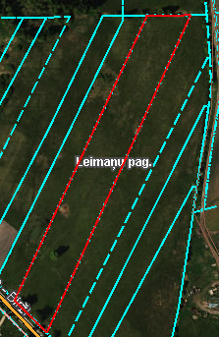
 | 56820100068* | "Mazstiebri" Rubenes pagasts | 3.00 | 3.00 | lauksaimniecība | 330.00 | 6 gadi | 23.01.2026. | 30.01.2026. | 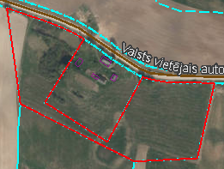
 | 56660040104* | "Kūtiņa" Kalna pagasts | 3.6 | 0.19 | lauksaimniecība | 17.10 | 6 gadi | 23.01.2026. | 30.01.2026.
 | 56940080278** | "Dārziņi" Variešu pagasts | 4.98 | 0,18 (Nr.17) | personīgā palīgsaimniecība | 16.41 | 6 gadi | 23.01.2026. | 30.01.2026.
*Saskaņā Ministru kabineta 2018.gada 19.jūnija noteikumu Nr.350 „Publiskas personas zemes nomas un apbūves tiesības noteikumi”
** Saskaņā ar Jēkabpils novada domes 28.04.2022. noteikumiem “Neapbūvēta zemesgabala nomas tiesību piešķiršanas kārtība Jēkabpils novada pašvaldībā”.
*** Ja pretendentu pieteikšanās termiņā, kas nav īsāks par piecām darbdienām, piesakās vairāki pretendenti, neapbūvēta zemesgabala nomnieku noskaidro rakstiskā vai mutiskā izsolē. Pieteikumus, kas iesniegti pēc norādītā termiņa, neizskata.

